상품제안서
송월 타올 40수 스누피 스포츠 200g | 상품코드: F20024

 |  |  |  |  |  |  | 02-412-0044 | www.easy1.co.kr
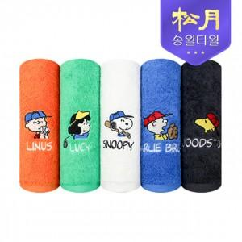

【상세/제작정보】 | 기본 1P 기준입니다.(추가 세트구성은 별도문의) 자수인쇄는 주문전 필수 문의 주시기 바랍니다. (※자수인쇄는 난이도, 크기 등으로 인해 단가 변동 있을 수 있습니다.)

【인쇄/포장옵션】 | 자수, 나염인쇄 / 포장지포장

【공급단가】 | 수량 | 100~ | 300~ | 500~ | 1,000~ | 3,000~
*VAT별도 | 단가 | 7,100원 | 6,830원 | 6,570원 | 6,310원 | 6,150원

【상품 URL】 | https://dev.easy1.co.kr:443/src/goods_detail.php?gdno=20024

